상품제안서
알펙스로즈금속무소음벽시계 LW-673 | 상품코드: S27512

 |  |  |  |  |  |  | 02-713-8555 | www.synergygift.co.kr
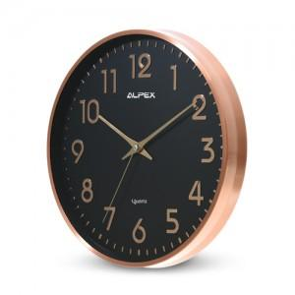

【상세/제작정보】

【인쇄/포장옵션】 | 실크 / 포장지포장

【공급단가】 | 수량 | 30~ | 100~ | 500~ | 1,000~ | 2,000~
*VAT별도 | 단가 | 26,000원 | 25,600원 | 25,000원 | 24,000원 | 23,000원

【상품 URL】 | https://www.synergygift.co.kr:443/src/goods_detail.php?gdno=27512

